Распродажа
Распродажа со скидками
 |  | кол-во шт. | цена | цена со скидкой | % скидки | заказ шт
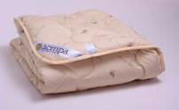 | Одеяло облегченное с наполнителем из верблюжьей шерсти в тике ТМ Slipo ВИН-Л 140х205 | 32 | 2211 | 1548 | 30%
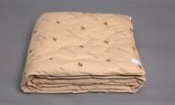 | Одеяло с наполнителем из верблюжьей шерсти в тике ТМ Slipo ВИН 140х205 | 4 | 2378 | 1666 | 30%
 | Покрывало Милана 220х200 | 34 | 1587 | 1270 | 20%
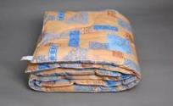 | Одеяло с наполнителем из экофайбер пл. 380, ткань- бязь ХБ 220х205 | 41 | 1803 | 1443 | 20%
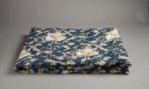 | Одеяло с наполнителем из синтепона ПС 220х205 пл. 150, ткань п/э | 13 | 815 | 676 | 20%
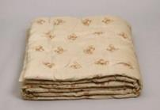 | Одеяло полушерстяное в микрофибре ШПЛ 220х200 пл. 300г/кв.м | 15 | 1238 | 991 | 20%
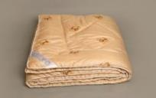 | Одеяло полушерстяное в микрофибре ШТП 220х200 пл. 300г/кв.м | 38 | 1495 | 1196 | 20%
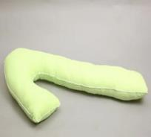 | Подушка обнимашка фигурная 145 см из поплина, упаковка сумка ПВХ | 12 | 1098 | 878 | 20%
 | Наволочка на подушку-обнимашку из поплина | 13 | 465 | 395 | 15%
 | Наволочка на подушку-обнимашку из страйп-сатина | 1 | 624 | 530 | 15%
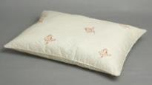 | Подушка из овечьей шерсти в микрофибре стеганая без канта ШП-Л 70х70 | 12 | 490 | 392 | 20%
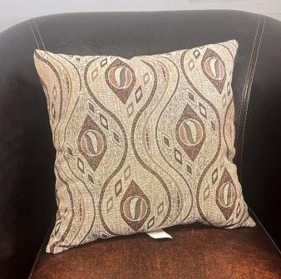 | Чехол на подушку из гобелена 45х45 | 1 | 222 | 178 | 20%
 | Подушка из гобелена 40х60 | 22 | 291 | 233 | 20%
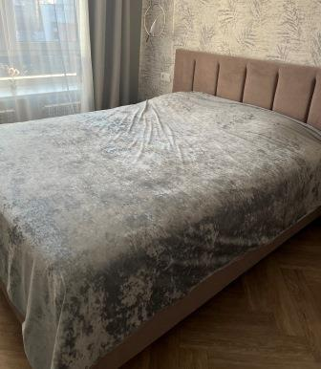 | Покрывало велюр 230х250 | 17 | 1658 | 1410 | 15%
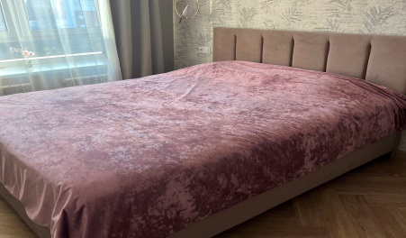 | Покрывало велюр двустороннее 230х250 | 18 | 2993 | 2544 | 15%
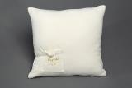 | Подушка 38х38 велюр, пэ волокно | 27 | 180 | 144 | 20%
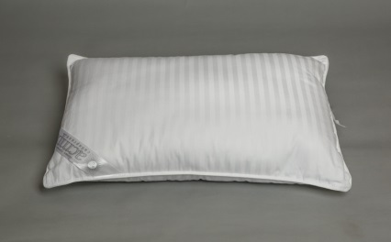 | Подушка БСЛ атл. Кант 50х70 Ткань: стпрайп-сатин, наполнитель: бамбук | 2 | 790 | 632 | 30%
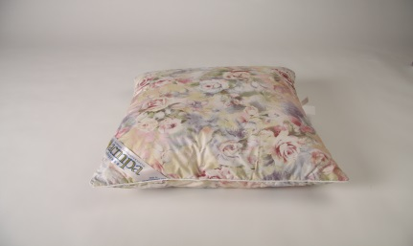 | Подушка 60х60, ткань тик, чехол на молнии, наполнитель холлофайбер, упаковка пэ пакет | 30 | 390 | 312 | 20%
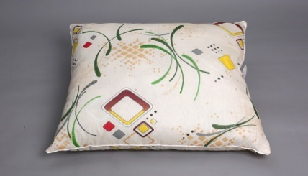 | Подушка ХБ 60х80, ткань бязь пл. 120 с кантом, наполнитель холлофайбер, упаковка пэ пакет | 106 | 440 | 352 | 20%
 | Подушка ХБ 60х70, ткань бязь пл. 120 с кантом, наполнитель холлофайбер, упаковка пэ пакет | 80 | 355 | 284 | 20%
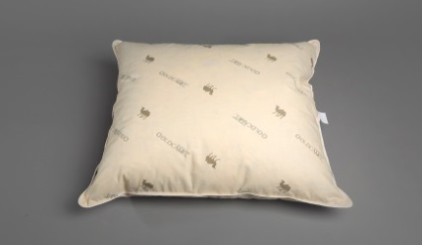 | Подушка пух 30% 70х70 Ткань: тик с рис. верблюда, упаковка пэ пакет | 60 | 1190 | 1012 | 15%
 | Подушка пух 30% 50х70 Ткань: тик с рис. верблюда, упаковка пэ пакет | 86 | 870 | 740 | 15%
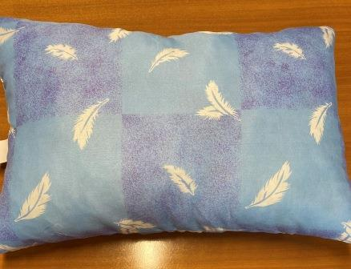 | Подушка ПБС 40х60 ткань: пэ гладкокрашеный зеленый, наполнитель: холлофайбер, без канта, упаковка пэ пакет | 20 | 130 | 104 | 20%
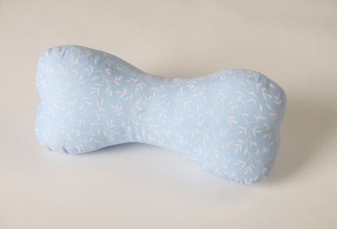 | ХБ кость ткань: бязь, наполнитель п/э волокно | 31 | 163 | 130 | 20%
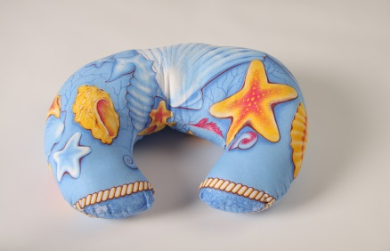 | ХБ рожок ткань: бязь, наполнитель п/э волокно | 70 | 176 | 141 | 20%
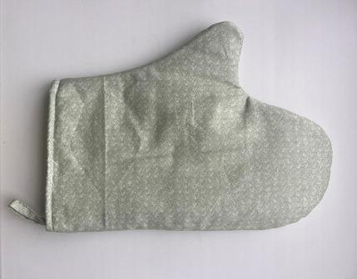 | Прихватка Руковица | 10 | 86 | 69 | 20%
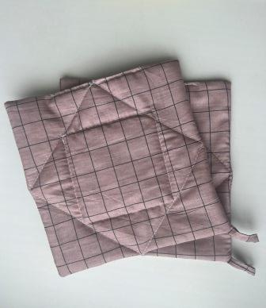 | Прихватка набор из 2-х | 58 | 86 | 69 | 20%

